Лист1

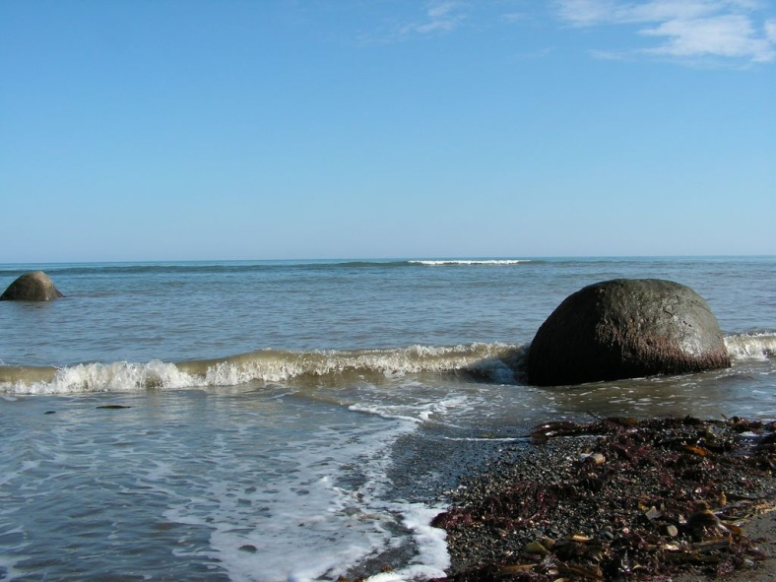
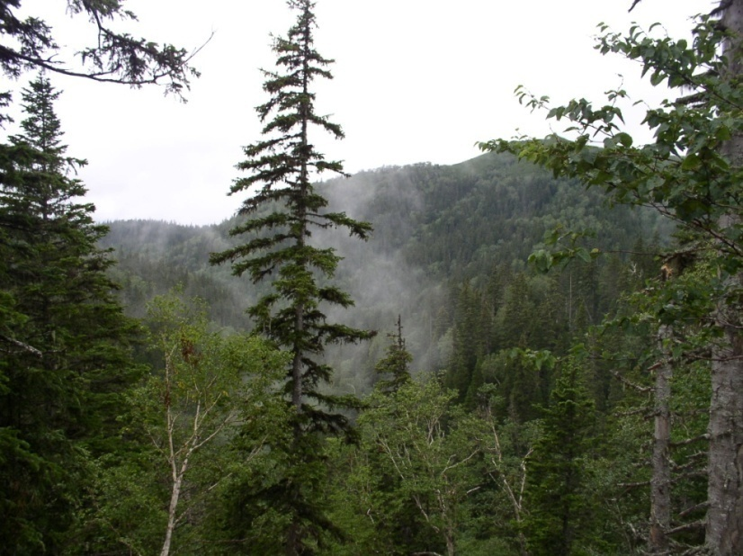
1. Опиши Сахалинскую природу и выразите свои чувства к ней (не менее 4-5 предложений).
Укажи отличия островной природы.
1
приложение
раздел I
2. Обозначь на контурной карте следующие географические объекты:
Острова: о. Сахалин, о. Монерон, о. Тюлений, Курильские острова, Большая Курильская гряда (Парамушир, Уруп, Итуруп, Кунашир); Малая Курильская гряда с крупнейшим островом о. Шикотан.
Моря: Охотское море, Японское море.
Проливы: Татарский , Лаперуза, Кунаширский .
Заливы: Терпения, Анива, Амурский лиман, Сахалинский.
Главный город нашей области - областной центр г. Южно-Сахалинск.

Лист2
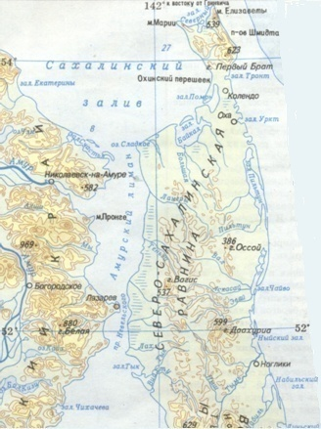
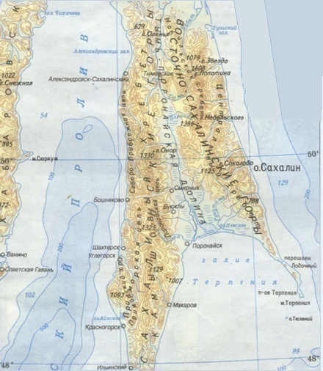
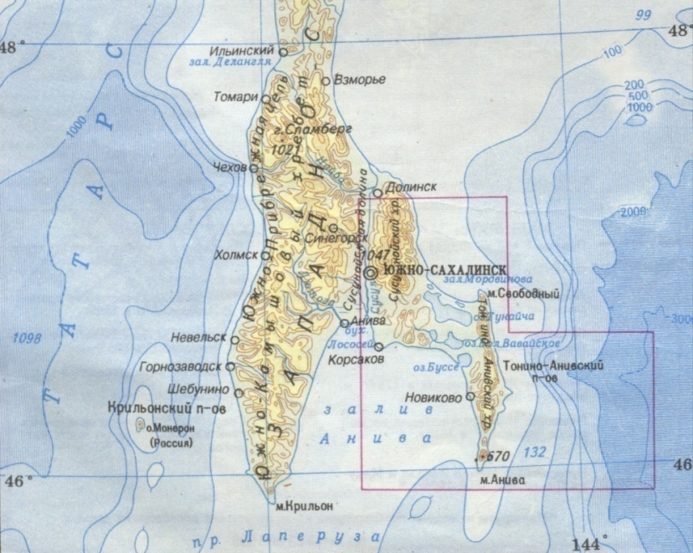
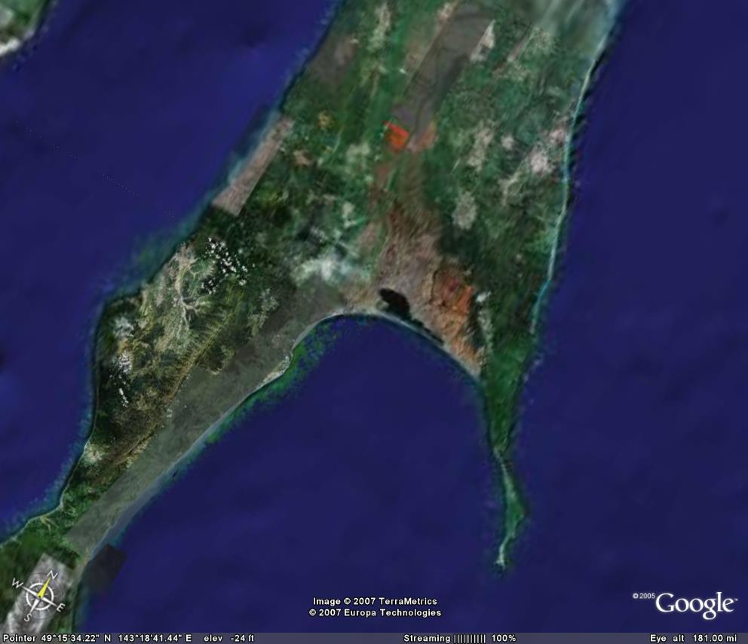
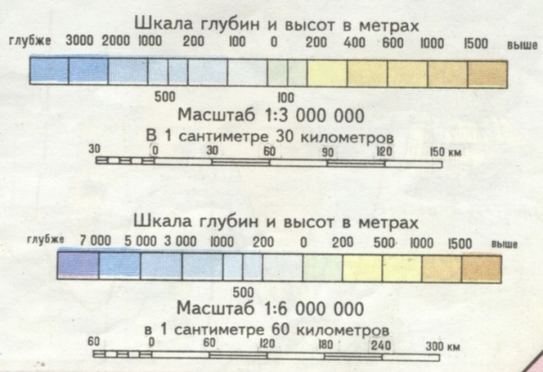
2

Лист3

1
2
4
3
6
5
7
3. Найди каждой букве цифровое соответствие:
А. Монерон
Б. Тюлений
В. Парамушир
Г. Итуруп
Д. Кунашир
Е. Шикотан
Ж. Атласова
3

Лист4
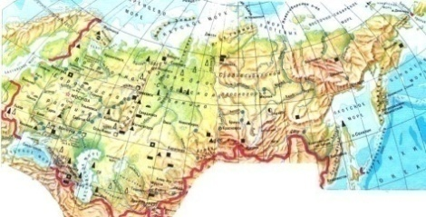
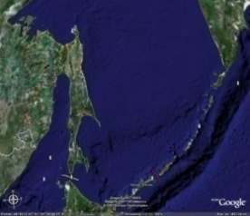
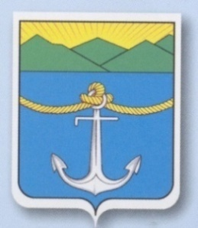

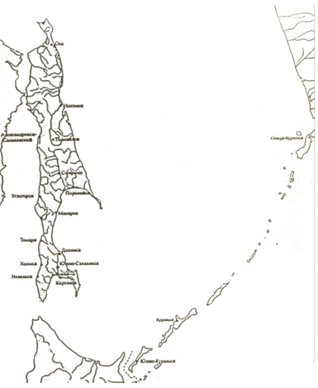
4. Найди каждой букве своё цифровое соответствие:
А. Страна Б. Регион В. Область
1. Дальний Восток
2. Российская Федерация
3. Сахалинская область
5. Найди соседей Сахалинской области.
1
6. Изготовь
свой собственный
герб Малой
Родины , в котором
отразите особенности
природы островов
3
4

Лист5
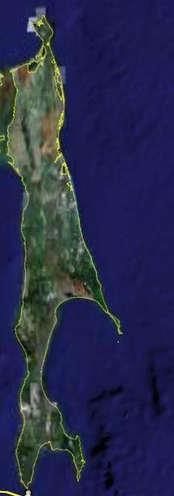

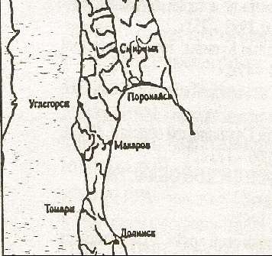
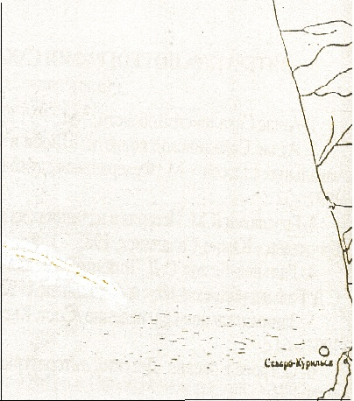
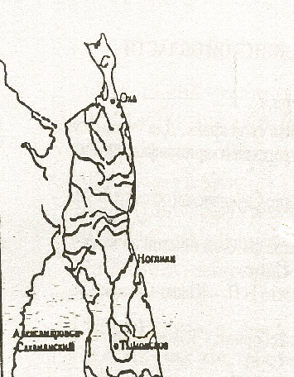
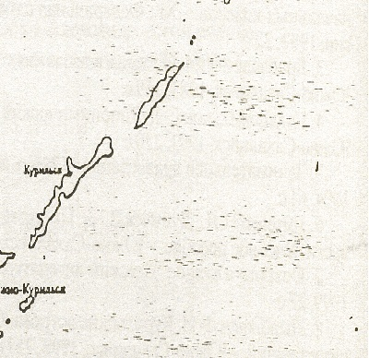
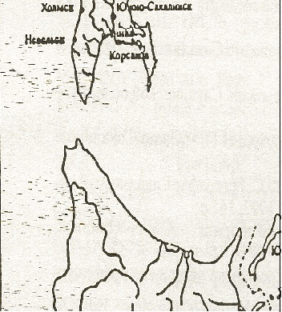
31
1
2
3
4
5
7. Собери карту, расположив фрагменты карты по указанному цифровому порядку:
5

А Б
В Г
Д Е

Лист6
8. Пользуясь словником айнов, дайте толкование следующих названий:
Острова: Итуруп, Кетой, Уруп, Кунашир, Шикотан, Курильские, Парамушир, Симушир, Харимкотан, Шиашкотан.
Реки: Поронай, Найба.
Населённые пункты: Маока (Холмск), Отару.
6
9. Какие сведения содержат приведённые выше айнские географические названия?

Лист7
10. Распредели названия улиц города по заданным группам. Заполните таблицу:
7
9. Прочитай указатель улиц города Холмска.
Адмирала Макарова Морская
Бумажный переулок Невельского
Вокзальная Некрасова
Волкова, улица, переулок Новая
Гателло Первомайская
Героев Пионерская
Горная Пионерский, бульвар
Дальневосточная Победы
Дальняя Портовая
Деповская Пригородная
Дружбы Пушкина
Железнодорожная Путейная
Зелёная Рабочая
Зелёный, переулок Радищева
Капитанская Советская
Катерная Старый, переулок
Киевская Стахановская
Ключевая Строительная
Комсомольская Трудовая
Крылова Угловая
Ленина, площадь Флотская
Лесозаводская Чайкиной
Ливадных Чехова
Матросова Школьная
Мира, площадь Шевченко
Молодёжная 60 лет Октября

Лист8
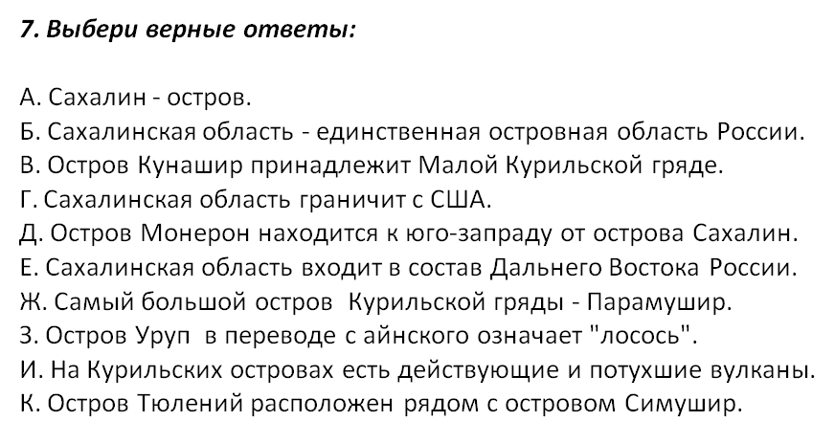
11 А знаешь ли ты? Найди каждой цифре буквенное соответствие.
1. Здесь находится лежбище морских котиков.
2. Прежнее название этого города Маока, что в переводе с айнского означает "холмы, поросшие шиповником".
3. Этот остров находится к юго-западу от о. Сахалин.
4. Крупнейший город Сахалина.
5. Кто превый нанёс название Сахалин на карту?
6. Этот известный всему миру человек сошёл на сахалинский берег в 1890 г. в Александровском порту с парохода "Байкал".
7. Остров, в переводе с айнского означающий "лучшее место для жизни".
8. Пролив, получивший название в честь французского путешественника.
9. Остров, в переводе с айнского "чёрный остров".
10. Остров - "лосось".
А. Иван Крузенштерн
Б. Антон Павлович Чехов
В. Лаперуза
Г. Тюлений
Д. Монерон
Е. Уруп
Ж. Холмск
З. Южно-Сахалинск
И. Шикотан
К. Кунашир
8
12. Выбери верные варианты ответов:
Л. Скалы Три брата являются визитной карточкой Сахалина.

Лист9
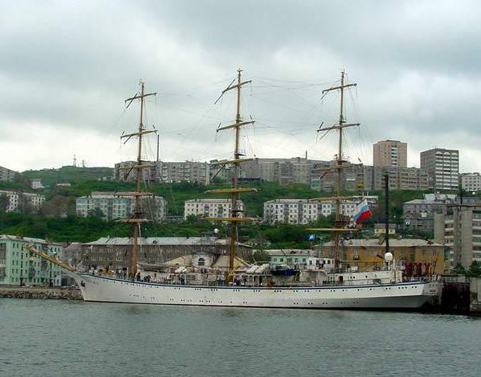
13. Составь те рекламный ролик , используя шаблон.
Уважаемые любители путешествий!
Приглашаем вас посетить наш остров.
Здесь вы увидите...
9
Шаблон. Туристическая фирма "..." приглашает Вас посетить один из самых живописных регионов России - ... Всюду, где бы Вы не побывали, от... до ..., Вас будут ожидать увлекательные экскурсии, незабываемые встречи с коренными жителями, потрясающая природа.
Особенно привлекателен для экологического туризма и активного отдыха - ... Природа ... не оставит Вас равнодушными: ...
Вам предоставится возможность посмотреть ... Наша фирма будет рада показать Вам ...
День 1. Ваш тур начнётся в ...По прибытию Вы разместитесь в одной из гостиниц города. Затем Вас ожидает экскурсия по ..., во время которой Вы познакомитесь с основными достопримечательностями ...
День 2. Сегодня Вам предстоит поездка к одному из самых известных уголков природы...
День 3. После завтрака Вы отправитесь на джипах к ... Вам предоставится уникальная возможность ... Ночёвка в оборудованном палаточном лагере у ...
День 4. Полные впечатлений от столь увлекательного путешествия Вы возвращаетесь домой.

Лист 10
10
14. Вопросы для экскурсии:
1. Сколько деревьев растет возле школы (менее10, 10-30, или более 40)?
2. Каких деревьев больше всего (берез, елей, рябин, или других )?
3. Есть ли у деревьев сломанные ветки, какие нуждаются в помощи?
4. Состояние насаждений определяется по признакам:
"хорошее" - насаждения здоровые, с хорошо развитой кроной, без существенных повреждений;
"удовлетворительное" - насаждения здоровые, но с неправильно развитой кроной, со значительными, но не угрожающими их жизни ранениями или повреждениями, с дуплами и др.;
"неудовлетворительное" - насаждения с неправильной и слабо развитой кроной, со значительными повреждениями, ранениями,
зараженностью болезнями или вредителями, угрожающими их жизни.
4. Слышал (видел) ли ты каких-нибудь птиц в это микрорайоне? Если можешь, назови их.
5. Какие цветы украшают территорию? Какого они цвета? Какие запахи издают?
6. Есть ли около школы автомобили?
7. Сколько их (менее5, 5-15, или более 15)?
8. Посчитай, сколько машин проехало за 5 ли 10 минут. Какие запахи и звуки издают машины?
9. Где находится игровая площадка?
10. Сколько контейнеров для мусора стоит возле школы?
11. Куда ты выносишь мусор, когда дежуришь в классе?
12. Есть ли в микрорайоне места для выгула собак?
13. Близко ли проезжая часть дороги?
14. Какие запахи и звуки доносятся от туда?
15. Есть ли в микрорайоне, участки покрытые асфальтом?
15. Сделайте общие выводы об экологическом состоянии окружающей среды.
благоприятное - территория слабо загрязнена;
кризисное - деятельность людей вызывает необратимые изменения в природе;
бедственное - разрушение природной основы;
катастрофическое - массовые болезни людей, выход из ситуации невозможен без внешнего вмешательства.

Лист11

16. Составь карту.
Подумай, что для тебя значат слова «дом»,
«Родина», «край».
В центре нарисуй свой образ.
Добавь известные тебе места:
города, реки и т.д.
Раскрась в цвета объекты своего острова.
Придумай значки, изображающие сильный
ветер или дождь.
Передай свои ощущения с помощью цвета.
11

Лист12
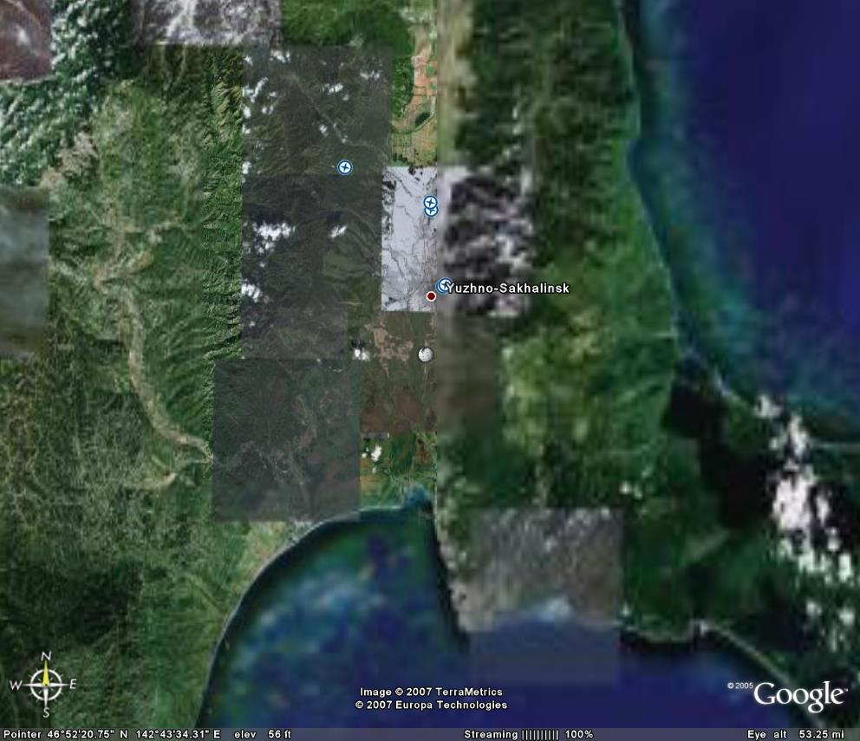
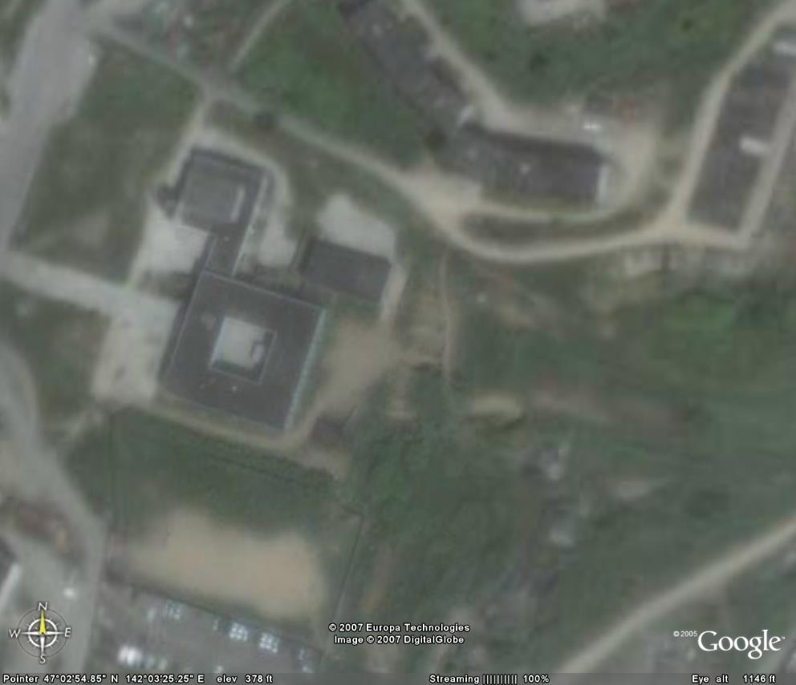
Южно-Сахалинск
Холмск
раздел II
17. Какую информацию для изучения местности могут дать космические снимки?
18. Используя снимок, начерти план школы и школьного двора
12

Лист13
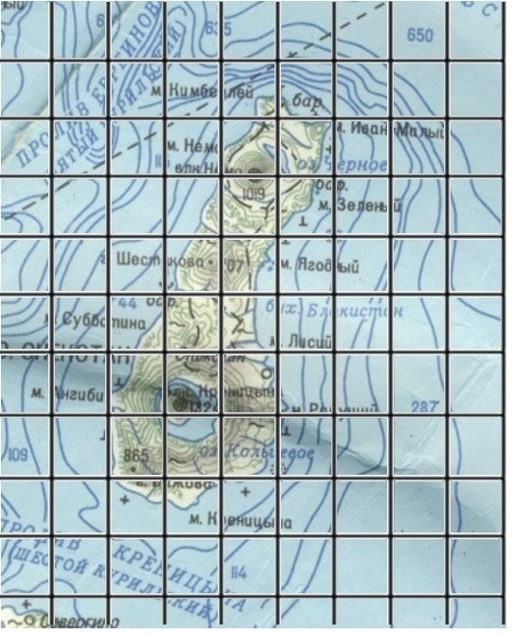
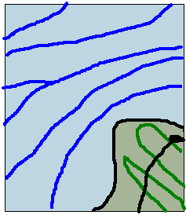
19. Пользуясь палеткой, нарисуй на развёрнутом листе увеличенное изображение острова Онекотан
13

Лист14
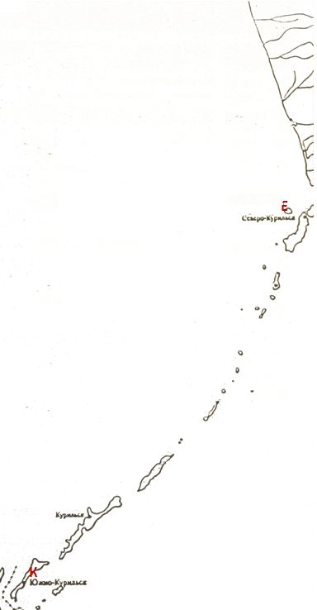
20. Найди соответствие между цифрами и буквами, которыми изображены формы рельефа сахалинской области.
1. Вулкан Алаид А.
2. Гора Лопатина Б.
3. Северо-Сахалинская низменность В.
4. Тымь-Поронайская низменность Г.
5. Сусунайская долина Д.
6. Вулкан Тятя Е.
7. Западно-Сахалинские горы Ж.
8. Восточно-Сахалинские горы З.
9. Южно-Камышовый хребет И.
10. Камышовый хребет К.
А
Б
В
Г
Д
Ж
З
И
14

Лист15
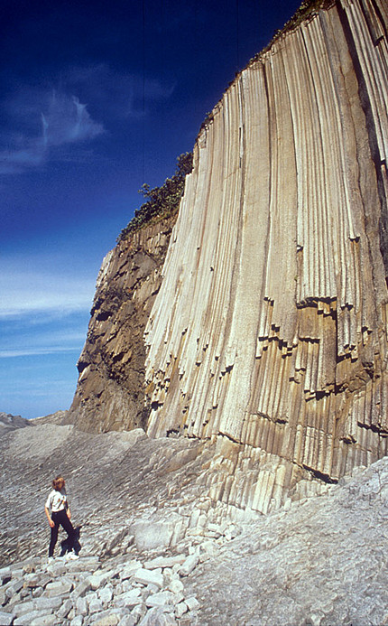
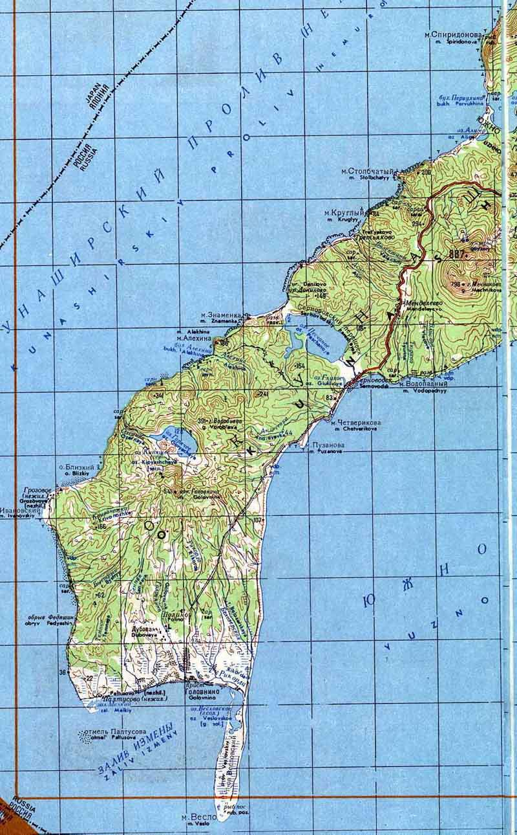
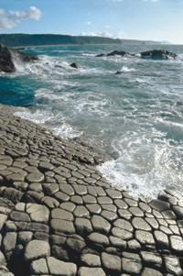
1 21. Опиши мыс Столбчатый на острове Кунашир .
1. В какой части острова расположен мыс?
2. Какую форму рельефа он представляет (склон холма, обрывистый берег, овраг или др.)?
3. По фотографии обнажения определи, какие породы слагают местность (рыхлые, сцементированные).
4. Характер залегания пород (складчатый, глыбовый, смешанный).
4. Зарисуй обнажения пород.
5. Определи высоту обнажения, если известно, что рост человека у подножия 170 сантиметров.
6. Определи крутизну склона .
7. Какие породы , на твой взгляд, (осадочные, магматические, метаморфические) слагают мыс?
7. Каким процессам выветривания (солнце, ветер, вода) подвергается этот памятник природы? Какие фотофакты свидетельствуют об этом?
8. Почему мыс Столбчатый занесён в реестр ЮНЕСКО как памятник природы мирового значения?
9. Можно ли защитить его от разрушения?

15

Лист16
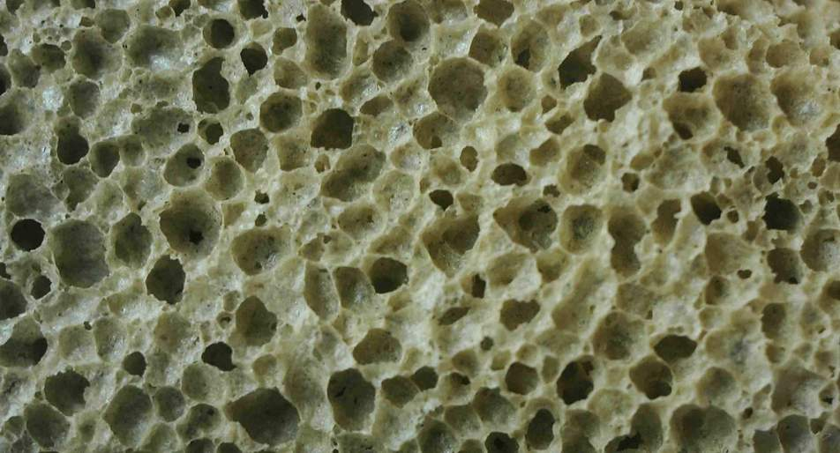
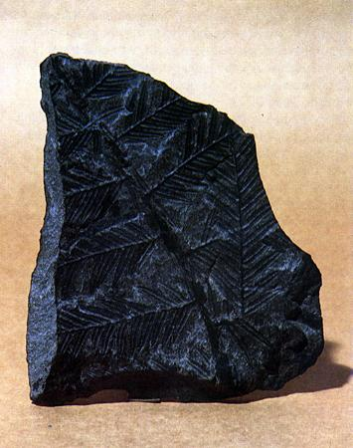
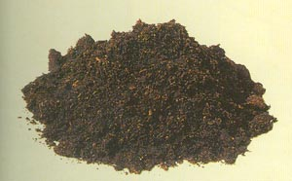
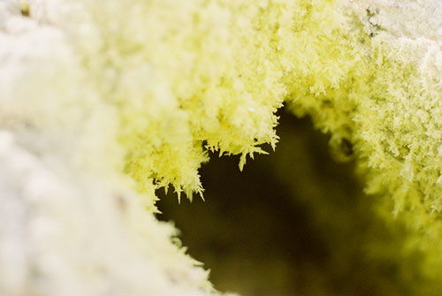
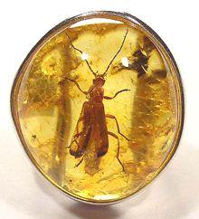
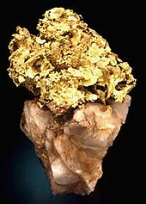
22. Определи название горной породы по предложенному образцу:
3.
1.
2.
4.
5.
16
6.

Лист17
23. Выбери правильные варианты твоих действий во время землетрясений, которые помогут в трудный момент не впасть в панику, а выбрать единственно верный способ действий, обеспечивающих максимально возможную безопасность:
1. взять документы всех домочадцев;
2. собрать деньги, продукты питания, электрофонарики и другие необходимые вещи;
3. уложить все необходимое в сумку и хранить в известном всем членам семьи месте;
4. пользоваться лифтом, выпрыгивать из окон и с балконов;
5. пользоваться в момент землетрясения лестничными маршами и укрываться под ними;
6. использовать огонь, тушить водой горючие жидкости или предметы под электрическим напряжением, оставлять включенными
электрические плиты;
7. пользоваться пожарными лестницами и водосточными трубами;
8. выходить на балконы и стоять под ними.
9. укрываться под столом, партой или высокой кроватью;
10. устроиться на полу в ванной комнате, оставив открытой дверь, чтобы не заклинило;
11. занять место в дверном проеме, в углу, образованном двумя несущими стенами;
12. подходить к высоким деревьям, столбам, опорам электропередач, оборванным электропроводам;
13. немедленно осмотреть завалы — не нуждается ли кто-либо в помощи;
14. наложить жгут на сдавленную конечность пострадавшего до освобождения ее от сдавливания;
15. обложить сдавленную конечность пакетами со льдом, холодной водой или снегом;
16. сразу же после освобождения от груза конечность туго забинтовать;
17. до прибытия врачей дать обильное теплое питье и 2—3 таблетки анальгина;
18. накладывать (даже если нет перелома) на поврежденную конечность импровизированные шины;
19. бежать в толпу к людям;
20. стараться выбраться из середины толпы к ее краям;
21. избегать людских заторов, перил,заборов,стеклянных витрин, острых углов;
22. занимать без особой нужды телефон;
23. спускать воду в туалете, пока не проверена канализационная система;
24. держаться подальше от большого скопления людей на узких улицах или маленькой площади, покидать эти сборища в самом начале или когда все разойдутся;
25. выходить из автомобиля или автобуса, если землетрясение застигло вас там, не смотря на открытые двери.
Запиши номера верных ответов.

17

Лист18
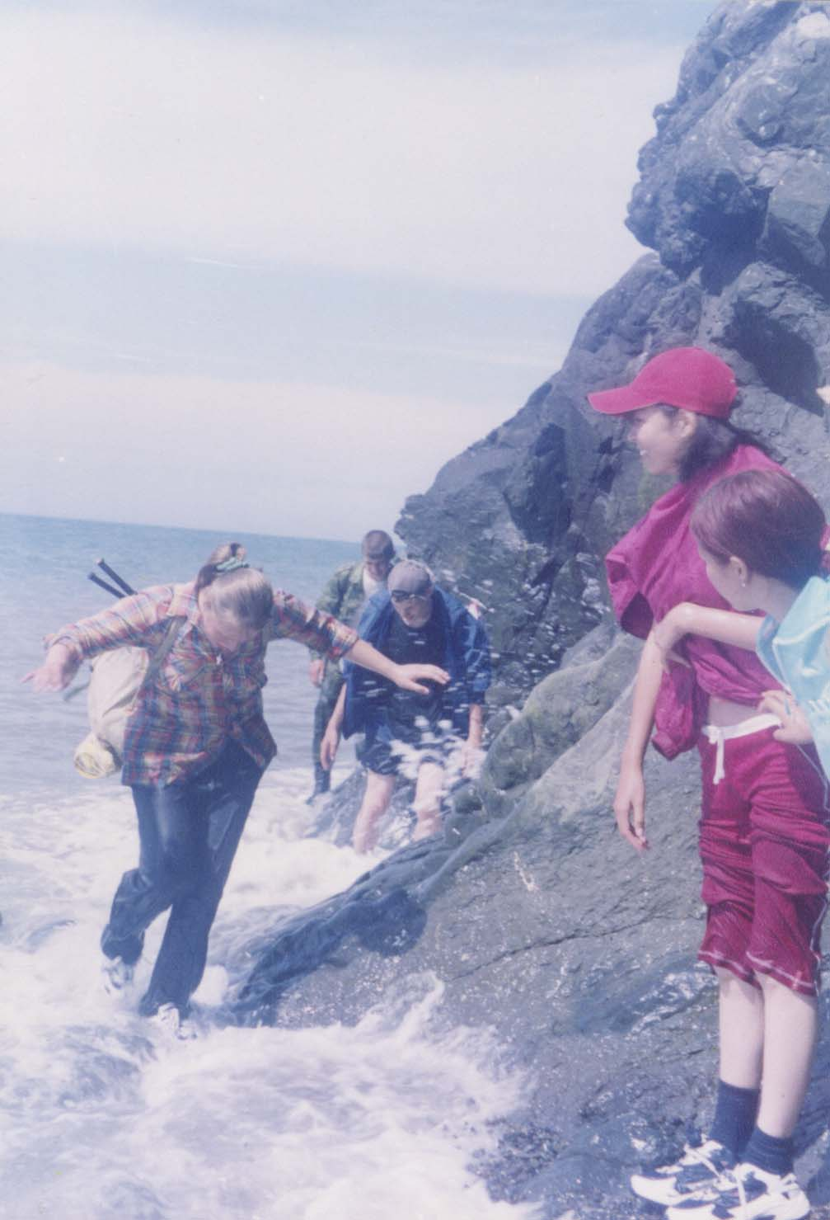
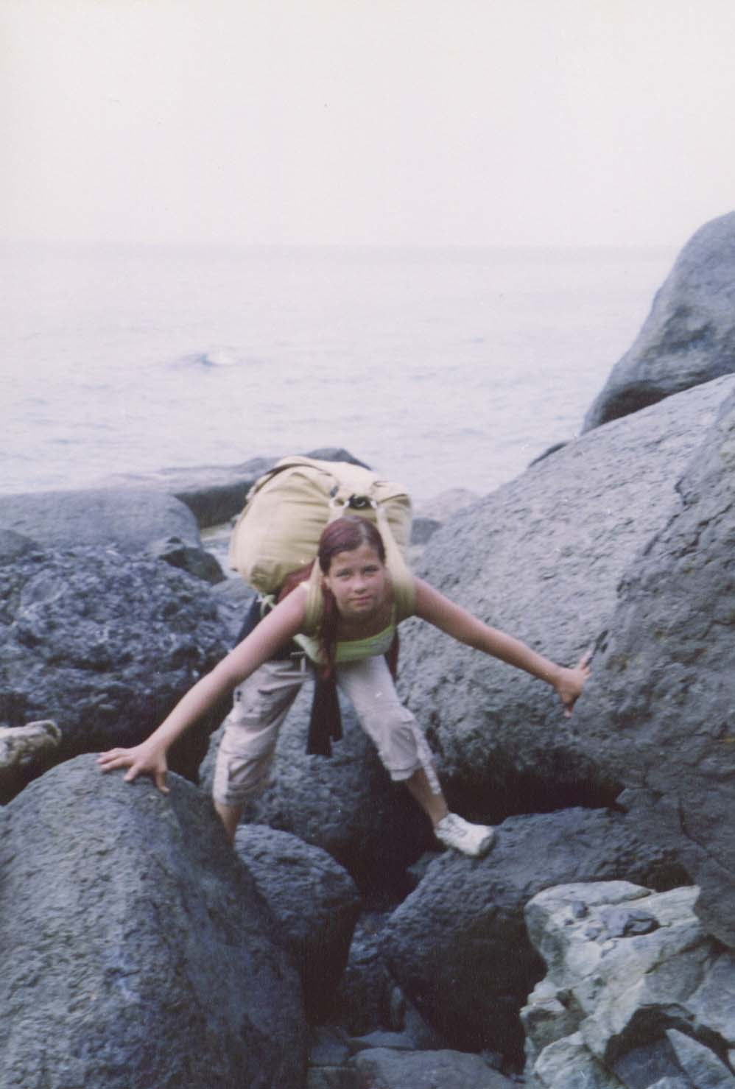
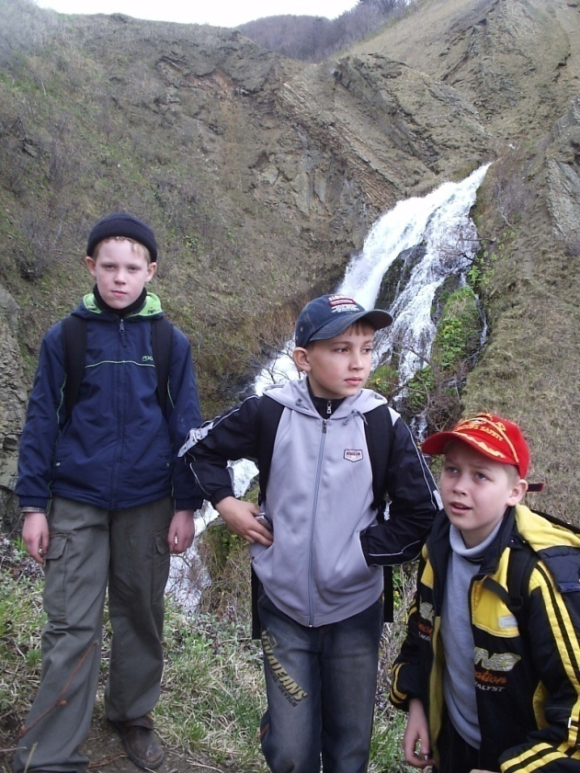
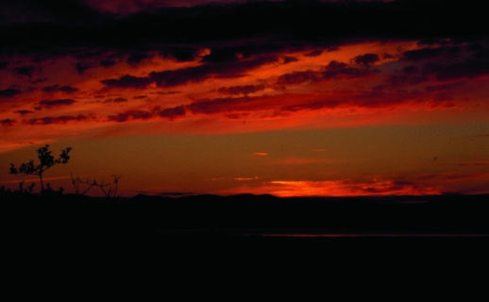
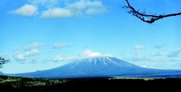
24. Составь туристический маршрут по геологическим памятникам природы. Используй возможности пешеходного, оздоровительного, горнолыжного, экологического видов туризма. Составь рекламный ролик.

18

Лист19
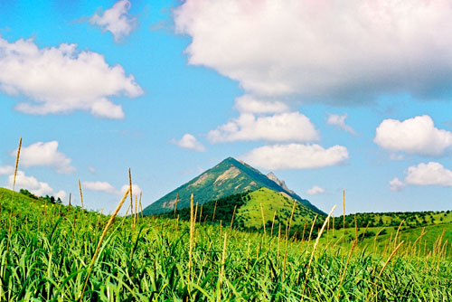
25. Выполни тест для проверки знаний:
1. Высшая точка Сахалинской области:
А. влк. Тятя.
Б. г. Лопатина.
В. г. Вайда.
Г. влк. Алаид.
2. Высшая точка острова Сахалин:
А. влк. Тятя.
Б. г. Лопатина.
В. г. Вайда.
Г. влк. Алаид.
3. Хребет, на котором расположен г. Южно-Сахалинск:
А. Южно-Камышовый..
Б. Сусунайский.
В. Мицулёвский.
Г. Камышовый.
4. Хребет, на котором расположен г. Холмск и г. Невельск:
А. Южно-Камышовый.
Б. Сусунайский.
В. Мицулёвский.
Г. Камышовый.
5. Назовите самую длинную горную цепь Сахалина:
А. Южно-Камышовый.
Б. Сусунайский.
В. Мицулёвский.
Г. Камышовый.
Гора Жданко
19

Лист20
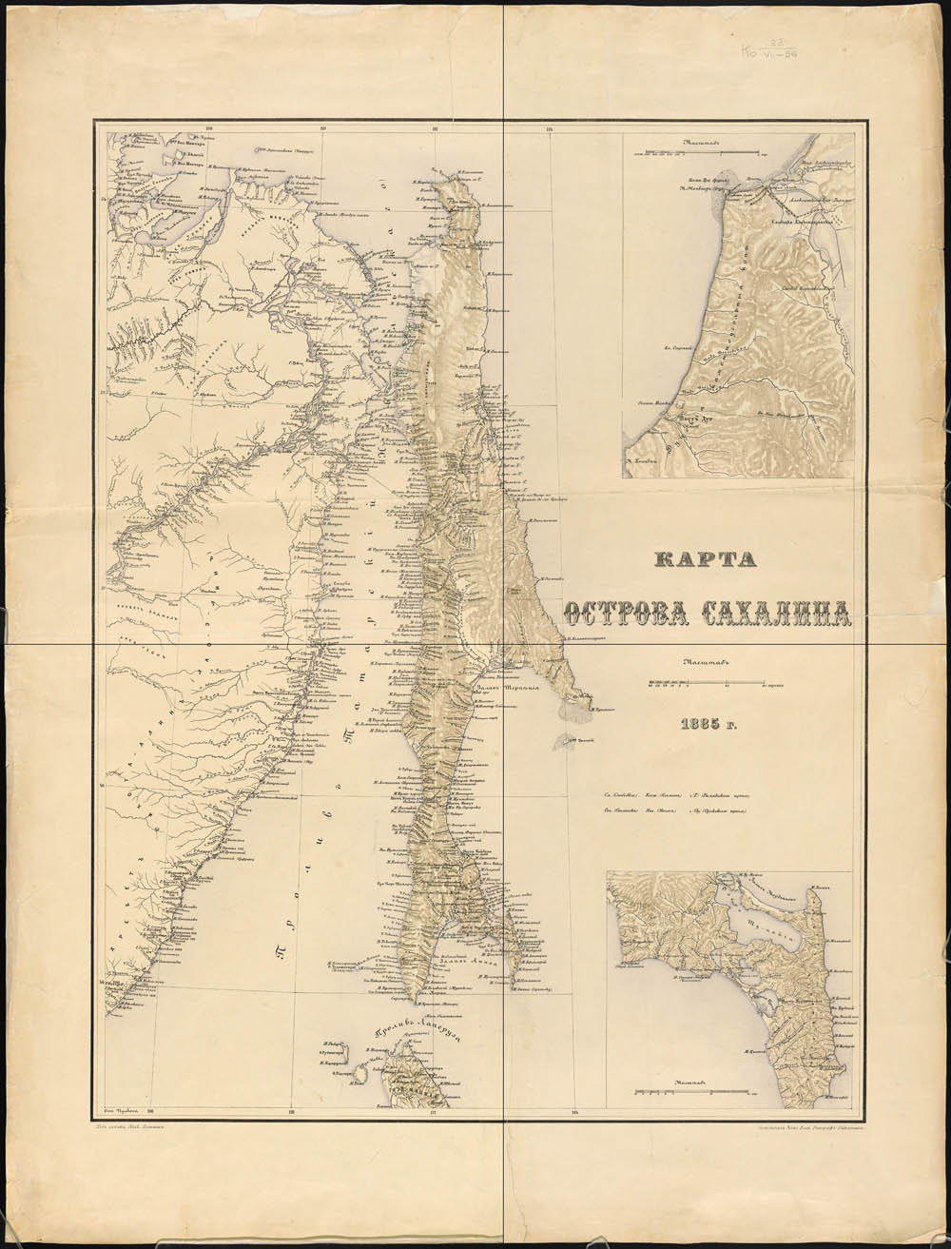
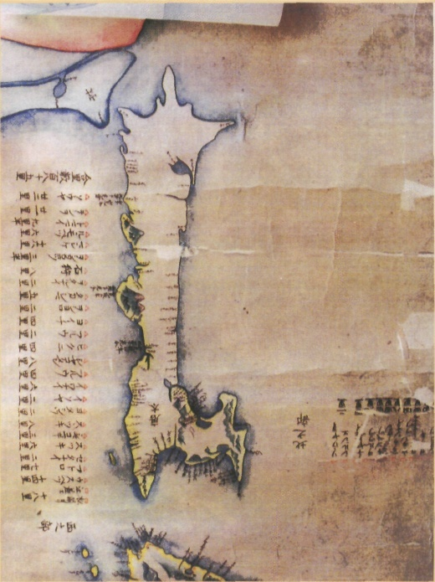
26. Сравни карты русских и японских картографов. Сделай выводы о степени изученности островов этими странами в 19 веке. Выскажи своё мнение по поводу территориальных споров России и Японии.
Карта Накамура К., Такахаси 3. , 1801г.
20
раздел III

Лист21
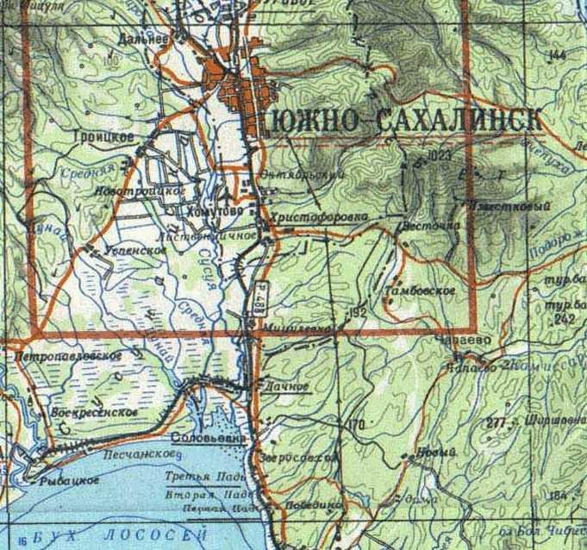
27. Дай характеристику фрагменту топографической карты Сахалина по плану:
1. К какой группе карт по тематике относится (общегеографическая, тематическая)?
2. К какой группе карт относится данная карта по охвату территории (мировая, карта материков, карта государств и их частей)?
3. К какой группе карт по масштабу относится (мелкомасштабная, среднемасштабная, крупномасштабная), если масштаб карты в 1 см 2 км.?
4. Какие сведения можно узнать по этой карте?
5. Определи, в каком направлении от города Южно-Сахалинск находится Дачное, Петропавловское, Дальнее, Тамбовское, Троицкое?
6. Определи название бухты залива Анива, омывающей Сахалин с юга.
7. Назови реку, протекающую через город Южно-Сахалинск.
8. Определи высоту самой высокой отметки карты.
9. Сравни по высоте западную, центральную и восточную части.
10. Определи в каком направлении вытянута на карте железная дорога.
21

Лист22
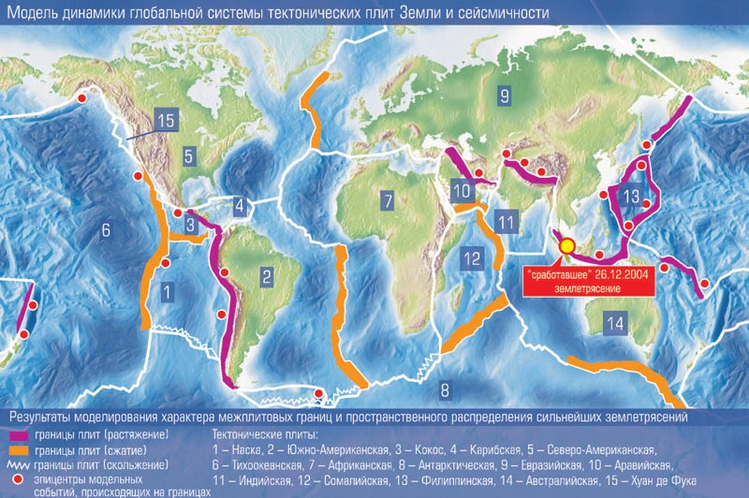
Модель динамики глобальной системы тектонических плит Земли и сейсмичности
границы плит (растяжение)
границы плит (сжатие)
Тектонические плиты:
1 - Наска, 2 - Южно-Американская, 3 - Кокос, 4 - Карибская, 5 - Северо-Американская, 6 - Тихоокеанская, 7 - Африканская, 8 - Антарктическая, 9 - Евразийская, 11 - Индийская, 12 - Сомалийская, 13 - Филиппинская, 14 - Австралийская, 15 - Хуан де Фука.
эпицентры сейсмической активности
границы литосферных плит
28. Определи, какие тектонические плиты граничат на территории нашей области?
29. Какие процессы происходят на границах этих литосферных плит?
30. Наблюдается ли сейсмическая активность?
22

Лист23
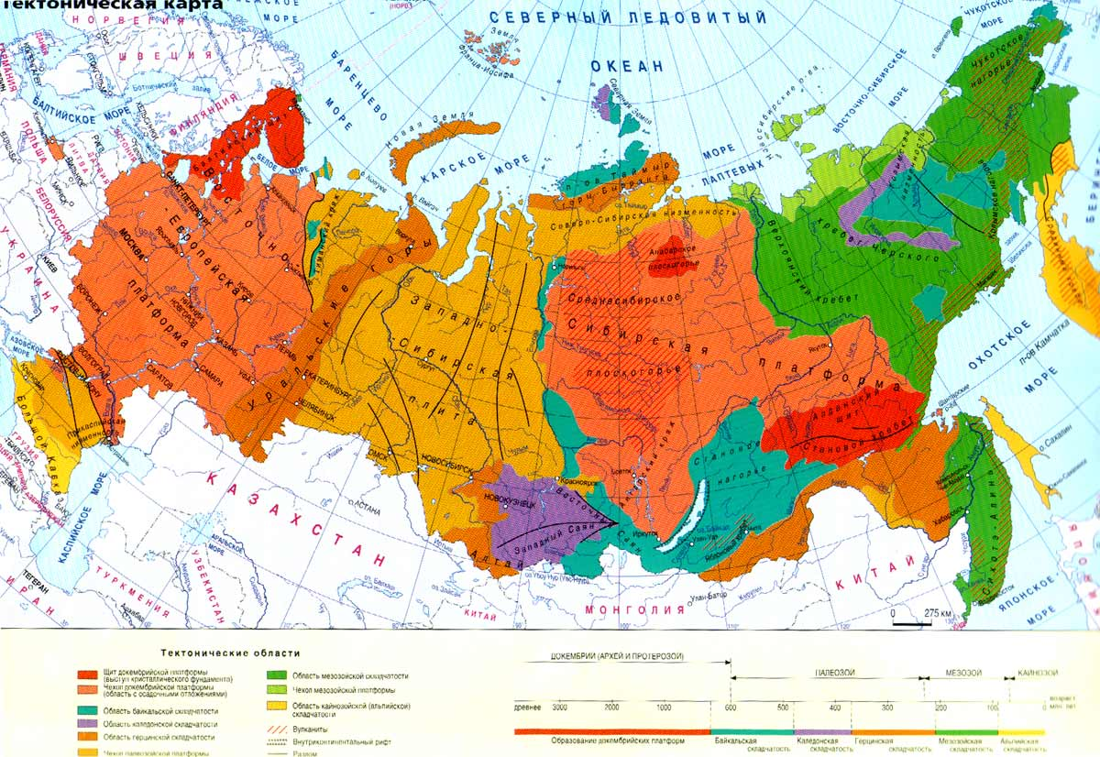
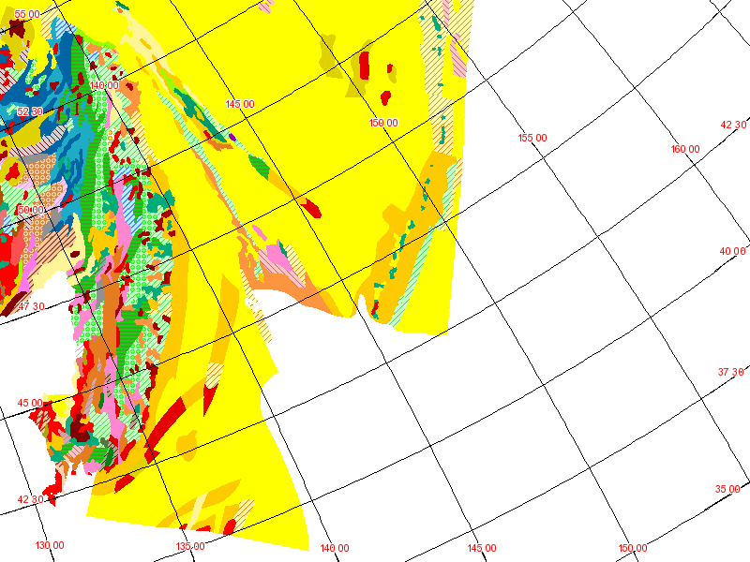
Область новой (альпийской складчатости
Краевой океанический желоб
31. Укажи тектоническую структуру островов.
32. Каких тектонических явлений следует ожидать на территории области.
33. Определи возраст горных пород Сахалина и Курильских островов по геологической карте.
8
молодые
среднего возраста
древние
Возраст горных пород
интрузивные породы
23

Лист24

34. Построй розу ветров:
Направление Январь Июль
ветров
северные 5 4
северо-западные 3 3
западные 3 1
юго-западные 2 7
южные 2 4
юго-восточные 5 6
восточные 4 4
северо-восточные 7 2
Сделай вывод о преобладающих ветрах в нашей местности зимой и летом.
С
Ю
Ю-З
З
С-З
С-В
В
Ю-В
35. Построй диаграмму осадков для своей местности:
Посчитай сумму годового количества осадков. Назови месяц ы с максимальным и минимальным количеством осадков.
январь - 40 мм июль - 100 мм
февраль - 50 мм август - 110 мм
март - 45 мм сентябрь - 100 мм
апрель - 60 мм октябрь - 92 мм
май - 80 мм ноябрь - 78 мм
июнь - 83 мм декабрь - 52 мм
24

Лист25

36. Построй график годового хода температур в нашей местности:
январь - -12⁰С июль - +13⁰С
февраль - -8,2⁰С август - +16⁰С
март - -6⁰С сентябрь - +12⁰С
апрель - -2⁰С октябрь - +6⁰С
май - +5⁰С ноябрь - -2⁰С
июнь - +11⁰С декабрь - -8⁰С
Определи максимальную и минимальную температуру. Определи среднегодовую температуру, сложив отдельно положительные и отрицательные значения температур, отняв от большей суммы меньшую, постпавив знак большей и затем, разделив на 12 месяцев.
Температура, ⁰С
Месяцы
я ф м а м и и а с о н д
25

Лист26
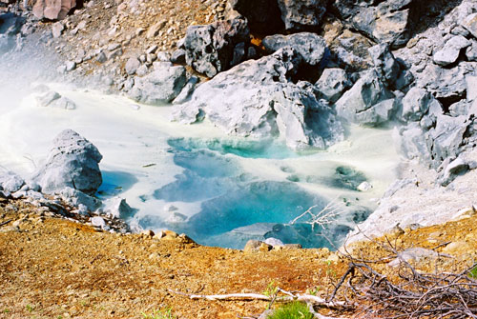
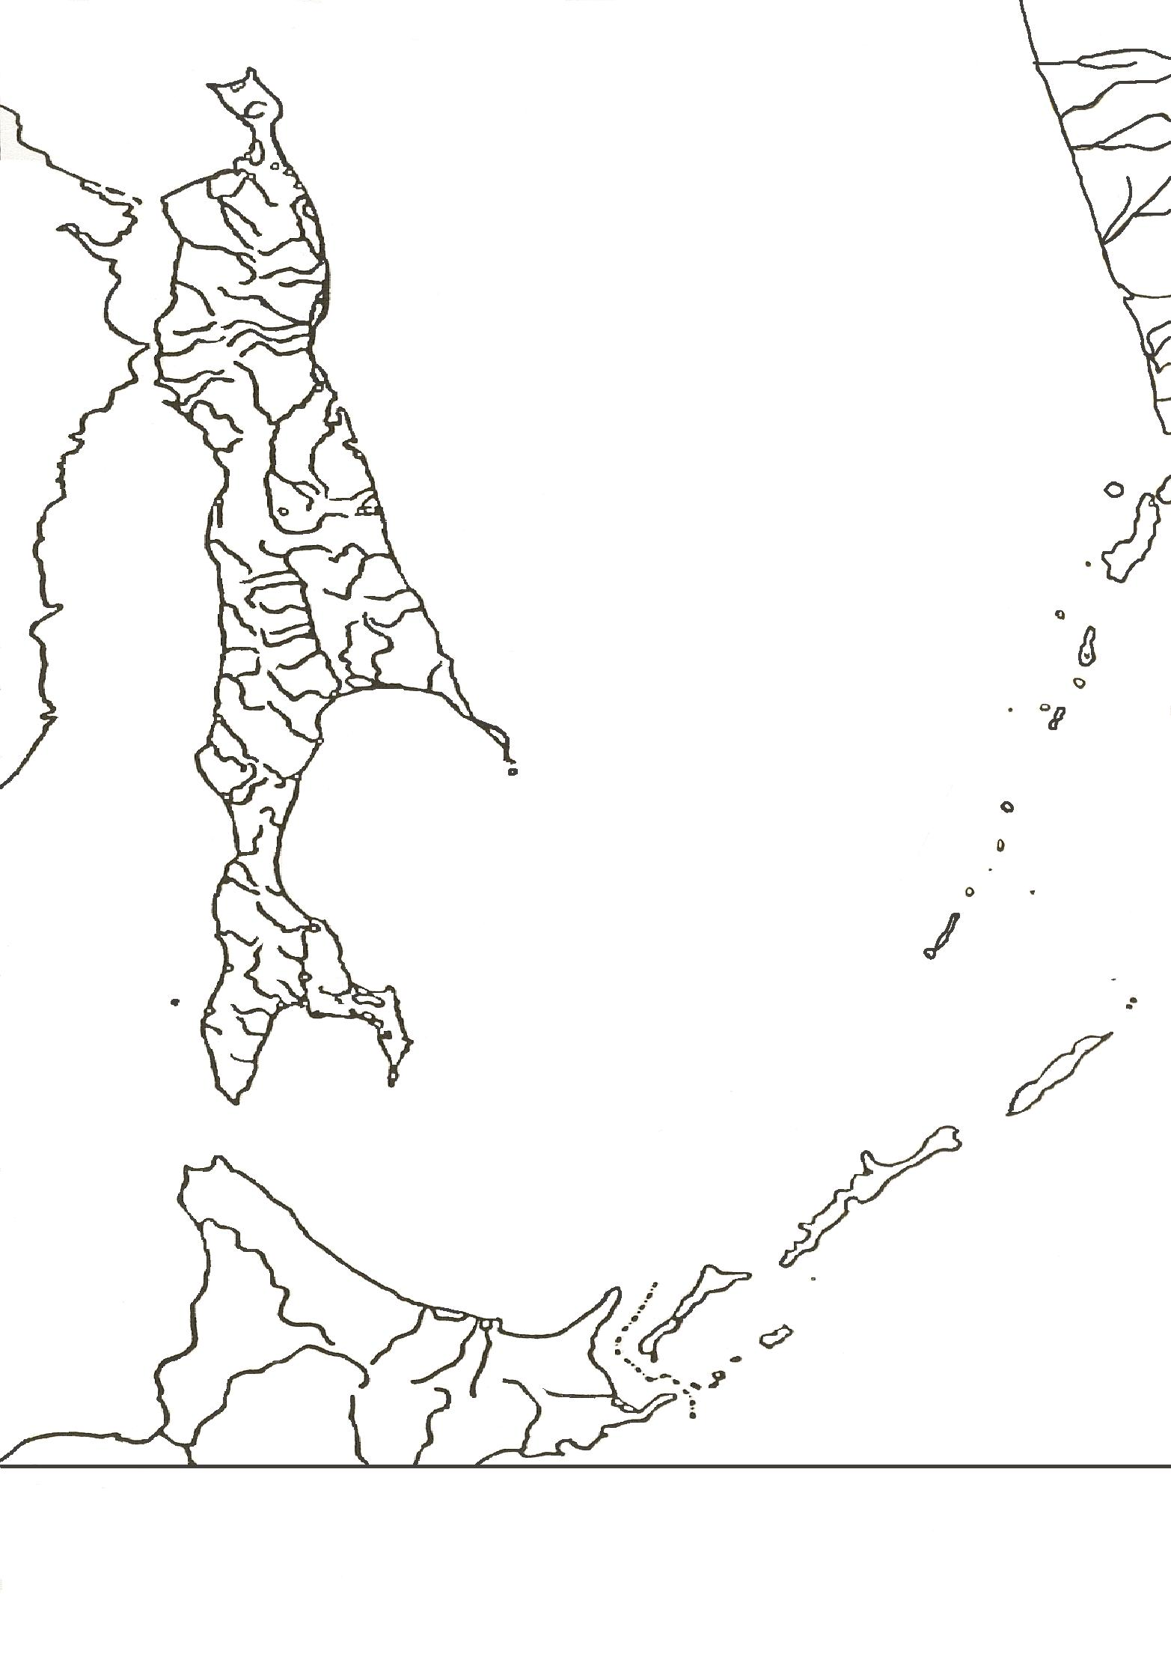
37. Найдите соответствие цифр и их буквенных значений.
1. река Тымь А.
2. река Виахту Б.
3. река Лангры В.
4. река Поронай Г.
5. река Рукутама Д.
6. река Лютога Е.
7. река Найба Ж.
8. озеро Невское З.
9. озеро Тунайча И.
10. озеро Изменчивое К.
11. озеро Буссе Л.
12. озеро Большое Вавайское М.
13. водопад Илья Муромец Н.
А
Б
В
Г
Д
Е
Ж
З
И
К
Л
М
Н
26

Лист27

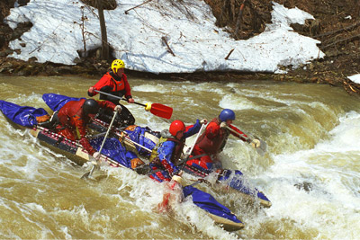
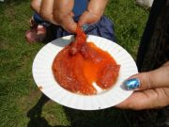
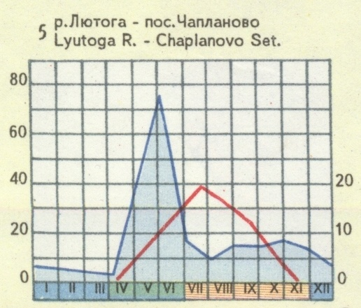
38. Опиши реку Сахалина по плану:
1. В какой части острова протекает?
2. Где начинается?
3. В каком направлении течёт?
4. По какой местности (равнинной, гористой) протекает?
5. Каков характер течения (быстрый, бурный, медленный) в зависимости от рельефа?
6. Как изменяется режим реки по временам года? Когда река разливается? Когда мелеет? (смотри схему ниже)
7. Когда вода в реке имеет самую высокую температуру?
8. Какие принимает притоки?
9. Куда впадает?
10. Как используется человеком?
11. Почему важно охранять реку от загрязнений?
39. Соверши воображаемое путешествие по реке Лютога. Что вы можете увидеть во время этого путешествия?
27
Уровень воды в реке по сезонам года в сантиметрах и
температуры воды в градусах

Лист28

Сахалинская область
Москва
Республика Корея
Япония
Китай
Австралия
Новая Зеландия
США
США
Канада
Мексика
Чили
Перу
Индонезия
Филиппины
Эквадор
Панама
10417 км
40. Какие особенности географического положения можно определить по карте Азиатско-Тихоокеанского региона, приведённой ниже?
41. Рассмотри карту и определи ближайщих к Сахалинской области экономических партнёров и удалённых.
42. Предложи, с какими партнёрами выгоднее всего развивать отношения. Свою точку зрения обоснуйте.
28
Раздел IV

Лист29

43. Определи крайние точки области и их координаты:
1____________
2____________
3____________
4____________
5____________
6____________
5. По каким проливам проходит государственная граница Российской Федерации?
6. Посчитай протяжённость острова Сахалин с севера на юг и с запада на восток в градусах и километрах.
44. Начерти столбиковую диаграмму , отражающую размеры Сахалинской области в сравнении с некоторыми европейскими странами и другими административными единицами России.
Страна Площадь
1. Нидерланды 41,5 тыс. кв. км
2. Бельгия 30,5 тыс. кв. км
3. Швейцария 41,3 тыс. кв. км
4. Сахалинская область 87 тыс. кв. км
5. Камчатская область 472 тыс. кв. км
6. Приморский край 166 тыс. кв. км
6. Амурская область 364 тыс. кв. км
Сделай вывод о размерах Сахалинской области по отношению к европейским странам и по отношению к административным единицам Дальнего Востока.
1
2
5
4
3
6
Размеры Сахалинской области

29

Лист30


45. На фрагменте карты часовых поясов отчётливо видно, что Сахалинская область находится в одном часовом поясе с Японией. Однако, группа школьников, прилетевшая в японский аэропорт Аомори с удивлением обнаружила на своих часах разницу во времени в два часа. Чем объяснить такие различия?
46. Сахалинцы отправились в отпуск в Москву по Транссибирской магистрали. Сколько раз и в какую сторону им пришлось переводить стрелки своих часов?
47. Если ты отправляешься в путешествие по Китаю, то придётся ли тебе переводить стрелки своих часов?
48. Жители какой области, Сахалинской или Камчатской встретят раньше Новый год? На сколько часов?
49. Самолёт вылетел из Южно-Сахалинска в 12 часов по местному времени. Время полёта составило 6 часов. Во сколько часов по Московскому времени прилетел самолёт?
30

Лист31



50. Позавтракай с аборигенами наших островов. Вспомни, какими богатствами обладают моря. Составь меню, с использованием биологических ресурсов Охотского и
Японского морей.

31

Лист32

51. Заполни схему биологические ресурсы морей области:
52. Составь перечень причин загрязнений Охотского и Японского морей. Предложи меры по охране морей от загрязнений.
32

Лист33





53. Составь прогноз, пользуясь ключом:

Лист34

54. Определи, какие районы Сахалина наиболее обеспечены лесными ресурсами?
34

Отношение площади, покрытой лесом, к общей площади территории в %
менее 25
25-35
35-50
50-60
60-70
70-80
более 80

Лесоэксплуатационные районы:
I Северный
II Центральный
III Южный
IV Курильский

Лист35

55. Определи, какой из предложенных районов Сахалина обладает наибольшисми земельными ресурсами? Охарактеризуй структуру земельных ресурсов.

35

Лист36
56. Проведи экологический эксперимент.
Эксперимент № 1.
1. Налей воду в чашку на своём столе.
2. Помести несколько капель нефти на поверхность воды.
3. Обрати внимание на стремительное распространение нефтяного пятна.
4. Удаляет нефть химическим способом, т.е. с помощью средства для расщепления жира (средство для мытья посуды). При помощи пипетки по каплям наноси раствор моющей жидкости и внимательно следи за изменениями на поверхности воды.
5. Удали нефтяное пятно механически. Для этого скложи листок плотной бумаги гармошкой, поставь его вертикально у бортика чашки в раствор загрязнённой воды; не касаясь дна, растягивай гармошку и перемещай лист к противоположному бортику чашки. Задача – сдвинуть нефтяную плёнку к одному краю ёмкости и постараться «вытащить» её из воды поверхностью листа бумаги.
Какой из методов проще реализовать?
Какой наиболее безопасный для обитателей водоёмов?
Какой наиболее эффективный?
№2 «Грязные перья».
1. Застели парты газетами.
2. Наполни маленькую чашку наполовину чистой водой.
3. Опусти два птичьих пера в чашку с чистой водой. Необходимо быстро окунуть перья в воду и сразу их вытащить. Достав из воды, перья нужно положить одно на другое и оставить на столе сохнуть.
4. Капни несколько капель нефти на поверхность воды в чашке. Это символизирует разлив нефти в открытом море.
5. Быстро опусти два пера, оставшиеся сухими, в чашку с нефтью и вытащи их обратно.
6. Попробуй отмыть масляные перья моющими средствами.
Заметны ли следы нефти на перьях?
Отличаются ли перья, побывавшие в чистой воде от перьев, загрязнённых нефтью?
Что случилось с перьями?
Что показало сравнение?
Как они сохнут?
Могут ли слипшиеся перья
навредить птице?
Как можно исправить ситуацию?
Отличаются ли вымытые перья
от своего прежнего вида?
В чём эти отличия?
Могут ли отмытые птицы
выжить на море?
Вывод:________________



36

Лист37
57. Игра «ТУРИСКО-ЭКСКУРСИОННОЕ АГЕНСТВО»
Задание:
Сотрудникам проектного отдела составить проект развития рекреационного хозяйства Холмского района. В ходе работы ответить на вопросы:
Какие виды транспорта целесообразно развивать?
Жителей каких регионов здесь можно ожидать? Собирайтесь ли вы привлекать интуристов? Если да, то, каким образом? Из каких стран ожидаете туристов?
Какие функции выполняют пункты А и Б? Какой из них будет развиваться быстрее в результате реализации вашего проекта? В случае получения инвестиций как вы будете их реализовывать?
Функционирование рекреационной зоны должно приносить максимальную выгоду. Как этого добиться? Как и почему будут распределяться потоки туристов по сезонам?
Предусматривайте центры туризма, зоны отдыха. Обоснуйте выбор места и специализацию. Каковы источники максимальной прибыли? В какие мероприятия вы их будете вкладывать?
Спланируйте 2-3 маршрута по данной территории. Обоснуйте выбор.
Какие экологические проблемы могут возникнуть в данной местности? Учтите их при проектировании?
В ходе работы над проектом распределите роли между собой. Среди вас могут быть экологи, специалисты по проблемам населения, экскурсоводы, географы. По окончании работ обсудите результаты урока – игры.
,,
Минеральные источники
Татарский пролив
Автомобильная дорога
Х
Холмский перевал
+
Памятник воинам, павшим в войне с японцами.
,,



37

Лист38
раздел V

58. Определи страны, являющиеся основными внешними стратегическими партнёрами Сахалинской области новых двусторонних союзов на Востоке.

59. Назови факторы, способствующие экономическому развитию области и тормозящие экономический прогресс.



38

Лист39
Особенности экономико-географического положения Сахалинской области
60. Используя текст, заполни таблицу:

Положительные особенности
Основные черты экономико-географического положения Сахалинской области
Область находится на крайнем востоке России и является единственной островной областью России. Такое положение, при большой протяжённости страны с запада на восток и недостаточной освоенностью её восточных окраин, предопределяет преимущественно дальние экономические связи области внутри страны. Дальние перевозки грузов существенно удорожают стоимость товаров и продукции, следующих в обоих направлениях "Сахалин - Центральная Россия". Транспортные связи области заметно осложняются её островным положением. Размещение на 59 островах, расположенных на значительном удалении друг от друга затрудняет и внутриобластные связи. Острова относятся к территориям с экстремальными условиями жизни, которые затрудняют ведение хозяйства и сказываются на условиях жизни людей. В целом особенности ЭГП области проявляются в удорожании всех видов хозяйственной деятельности, в связи с удалённостью и приравниванием территории к районам Крайнего Севера. Это ограничивает возможности экономически эффективного развития экономики Сахалинской области внутри страны. Для нужд экономики России целесообразно осваивать лишь особо ценные ресурсы, эксплуатация которым может быть экономически эффективной при повышенных затратах.
Пограничное положение области с выходом к Тихому океану способствует развитию внешнеэкономических связей со странами Азиатско-Тихоокеанского региона (АТР).
Приморское положение способствует извлечению выгоды из морской хозяйственной деятельности населению области и страны в целом. Возможности глобализации в Мировом океане многогранны. Главные из них - доступ к пространствам и ресурсам Мирового океана: морские перевозки, промышленное рыболовство, добыча полезных ископаемых, военно-морская деятельность и пр. Океанские просторы, ранее разделявшие континенты, теперь соединяют их. Крупные нефтегазовые запасы сахалинского шельфа привлекают пристальное внимание зарубежных компаний. Они способны стать наиболее реальным объектом привлечения иностранных инвестиций в сахалинскую экономику. Приморское положение области способствует укреплению позиции страны в качестве ведущей мировой державы и созданию благоприятных условий для достижения целей и решения задач национальной морской политики. В связи с этим экономика области может иметь большую, по сравнению с другими регионами страны, экспортную направленность с учётом конъюнктуры на внешних рынках.

Отрицательные особенности

39

Лист40
61. Посчитай, используя вышеприведённую статистику:
- естественную убыль населения в Сахалинской области, отняв от числа родившихся число умерших;
-соотношение мальчиков и девочек в числе родившихся;
- миграционное сальдо, отняв от числа прибывших в область число уехавших за её пределы;
-тенденции естественного прироста населения на каждую тысячу человек с 1990 года по 2003 год
Население
Справка
За январь-март 2007 г. в Сахалинской области зарегистрировано 1 тыс. 455 родившихся, из которых 714 –девочек и 741 мальчик. Родилось 13 двоен. Самое большое число рождений пришлось на март – 537, в том числе 8 двоен. Умерло 1 тыс. 885 человек. За январь-март 2007 г. в область прибыло 885 человек, за ее пределы выбыло 1 тыс. 220 человек. Внутри области перемещение совершили 1 тыс. 33 человека.
На каждую тысячу человек дата родившиеся умершие естественный
прирост, убыль (-)
1990 14,1 8,1 6,0
1995 8,9 17 -8,1
1996 8,3 13,2 -4,3
1997 8,9 12 -7
1998 11,6 11,6 -2,7
1999 8,2 12,2 -4,0
2000 8,8 12,7 -3,9
2003 10,9 16,4 -5,5
40

Лист41

Природные ресурсы Сахалинской области
22. Найдите каждой букве на карте своё цифровое соответствие:
А. 1. Анива
Б. 2. Эхаби
В. 3. Катангли
Г. 4. Окружное
Д. 5. Пильтун
Е. 6. Чайво
Ж. 7. Тунгор
И. 8. Колендо
23. Почему Сахалин называют островом сокровищ?
24. Какими природными ресурсами ещё богата наша область
62. Найди каждой букве на карте своё цифровое соответствие:
А. 1. Анива
Б. 2. Эхаби
В. 3. Катангли
Г. 4. Окружное
Д. 5. Пильтун
Е. 6. Чайво
Ж. 7. Тунгор
И. 8. Колендо
63. Почему Сахалин называют островом сокровищ?
64. Какими природными ресурсами ещё богата наша область?
1
2
3
4
5
И
Б
Ж
Г
Д
Е
Природные ресурсы Сахалинской области
41

Лист42



65. Прими участие в создании проекта «Мой план развития электроэнергетики области».
42

Лист43

43
66. Практическая работа
"Использование древесных ресурсов".
1.Используя рисунок, выявите основные проблемы лесопромышленного комплекса.
2.Предложите свой проект решения этих проблем.
3.Составьте логическую цепочку видового состава продукции лесной промышленности «Поэтапная обработка древесины»:
Древесина

Лист44
67. Выскажи своё мнение. Какая отрасль рыбопромышленного комплекса Сахалинской области наиболее важна? Какие отрасли необходимо развивать в первую очередь?
68. Какие выводы можно сделать на основе анализа статистического материала?
СТАТФАКТ. Сегодня рыба и морепродукты составляют значительную долю общего объема экспорта. За январь-август 2005 года экспортировано 91, 4 тысячи тонн стоимостью 106, 3 млн. долларов. Эта отрасль включает около 800 предприятий. По официальной оценке, она признана лучшей в России. В среднем вылов рыбы и морепродуктов здесь составляет около 14 процентов от улова в Российской Федерации, производство рыбных консервов - 22 процента. Главная задача, которую ставит перед собой администрация области в этом деле, - совершенствование методологии управления биоресурсами. Прежде всего, определены приоритеты: создание замкнутых технологических производств (рыборазвод - добыча - переработка), развитие марикультуры, изучение и вовлечение в хозяйственный оборот новых водно-биологических ресурсов. Утверждена концепция развития рыборазводных производств, предусматривающая создание в дополнение к существующим 25 заводам (16 государственных и 9 частных) еще 13-15 заводов, построенных в основном за счет частного капитала.

Лист45
69. Тест
1. Особенностью ЭГП области является:
а) близость центра;
б) островное положение;
в) положение на пересечении транспортных путей.
2. Развитию экономики области способствует:
а) возможность сотрудничества со странами Азиатско-Тихоокеанского региона;
б) островное положение области;
в) положение на юго-восточной окраине Российской Федерации.
3. Особенностью Сахалинской области является:
а) высокая освоенность территории;
б) высокая обеспеченность трудовыми ресурсами;
в) высокая обеспеченность минеральными ресурсами;
г) большая густота транспортной сети.
4. Сахалинская область имеет большие запасы ресурсов:
а) почвенных;
б) агроклиматических;
в) топливно-энергетических.
5. Основные месторождения нефти расположены на:
а) северо-востоке острова;
б) на юге4
в) в Курило-Камчатском глубоководном желобе
г) в Смирныховском районе.
6. Население области отличается:
а) малой численностью;
б) высокой плотностью;
в) низкой долей городского населения;
г) сложным национальным составом.
7. Перечисли административные районы Сахалинской области, граничащие с Охотским морем:
а) Охинский; з) Александровск-Сахалинский;
б) Смирныховский; и) Ногликский;
в) Макаровский; к) Поронайский;
г) Корсаковский; л) Долинский;
д) Северо-Курильский; м) Анивский;
е) Южно-Курильский; н) Курильский;
ж) Холмский; о) Тымовский.
8. Найдите ошибку в перечне районов Сахалинской области:
а) Охинский;
б) Смирныховский;
в) Макаровский;
г) Корсаковский;
д) Южно-Сахалинский.
9. Пополнение рыбных ресурсов осуществляется в больше степени за счет:
а) запрета на рыбную ловлю;
б) борьбы с браконьерами;
в) рыборазведения.
45

Лист46
Экономика области

70. Назови отрасли специализации Сахалинской области. Назови факторы развития этих отраслей.

?
?
?

71. Проблема ждёт твоего решения!
Прочитай текст и выскажи своё мнение по поводу привлечения иностранных инвестиций в разработку шельфовых проектов.
Цены на нефть сохраняются на высоком уровне. Принятые законы существенно снижают величину корпоративного налога на прибыль и упрощают порядок его расчета. в этих условиях заключение новых соглашений в разделе продукции и принятие тех законов, которые требовались уже заключёнными соглашениями, было практически заморожено. Рост российской промышленности сегодня существенно осложняет решение вопросов, касающихся иностранных инвестиций. местные нефтяные компании активно заявляют, что они вполне могут сами справиться с разработкой новых месторождений без участия международных консорциумов. В этих условиях глава Sakhalin Energy Стив Маквей принял решение прекратить перечисление российской стороне её доли в нефтедобыче для того, чтобы компенсировать налог на добавленную стоимость, взысканный с его компании в нарушение соглашения о разделе продукции.
Можно сказать, что эти проблемы уже становятся реальностью по мере переоценки российскими властями своего отношения к участию иностранных компаний в добыче сахалинской нефти. Так, хотя местные жители существенно выиграли после прихода в регион западного бизнеса (была построена новая электростанция, усовершенствовали аэропорт, не говоря уже о росте платежей в бюджет), сами они не связывают эти улучшения с деятельностью международного консорциума. Это положение может измениться после открытия новых рабочих мест (в соответствие с планами консорциума, число занятых в проекте в течение ближайших лет должно будет вырасти до 16 000).
Представители западных нефтяных компаний предупреждают, что без их опыта, их ориентации на долгосрочную работу и их возможностей на привлечение международного капитала, гигантские российские нефтяные и газовые резервы могут остаться разработанными не в полной мере. при этом отмечают они, соглашение о разделе продукции сегодня является обязательным условием присутствия таких компаний в России. В противном случае они просто переведут свои операции в какую-нибудь другую страну.

Лист47

72. Обсуждаем проблему сооружения надводных мостов, соединяющих Сахалин с Японией и материком объединение железнодорожных веток.
Выскажи свою точку зрения.
73. Составь схему внешних экономических связей Сахалинской области.
47

Лист48
74. Разработай и выступи с презентацией проекта «Будущее Сахалинской области».



48

Лист49
75. Тест
1. Назови отрасли специализации Сахалинской области:
а) угольная; б) химия удобрений;
в) железнодорожного машиностроения; г) рыбная.
2. Назови «три кита», на которых держится Сахалинская экономика:
а) нефтяная; д) сельское хозяйство
б) металлургия; е) легкая;
в) машиностроение; ж) лесная;
г) рыбная; з) пищевая.
3. Наибольшее количество нефти добывают предприятия:
а) ОАО «Роснефть – Сахалинморнефтегаз»;
б) ЗАО «Петросах» ;
в) ЗАО «Анива;
г) иностранные компании.
4. Крупнейшим предприятием рыбного комплекса является:
а) Ассоциация рыбопромышленников Сахалина;
б) рыболовецкие колхозы;
в) рыборазводные заводы.
5. Основные лесозаготовки ведутся:
а) Анивский; б) Холмский;
в) Тымовский; г) Долинский.
6. Выбери вид транспорта, который перевозит в области большую часть грузов:
а) железнодорожный; б) автомобильный;
в) речной; г) морской.
7. Крупнейшие морские порты Сахалина – это:
а) Невельск и Шахтерск;
б) Александровск-Сахалинский и Москальво;
в) Холмск и Корсаков.
8. Сахалинская область вывозит в другие районы:
а) рыбу и машины;
б) машины и лесоматериалы;
в) лесоматериалы и рыбу.
9. Найди ошибку в перечне проблем развития области:
а) удаленность от основных экономических районов страны;
б) слабая освоенность и заселенность;
в) слабая обеспеченность природными ресурсами;
г) сильная милитаризированность.
10. Перспективы развития области связаны, прежде всего, с ростом экономических связей:
а) со странами Азиатско-Тихоокеанского региона;
б) со странами зарубежной Европы;
в) с европейскими районами России;
г) внутриобластных.
11. Самой острой экологической проблемой Сахалина является:
а) сокращение популяции серых китов;
б) гибель лососевых рыб;
в) загрязнение водной акватории в местах шельфовой добычи нефти.
49

Лист50
76. Вопросы для повторения.
I уровень
1. Назови особенности экономико-географического положения Сахалинской области.
2. Каковы недостатки ЭГП области?
3. Назови возобновимые и невозобновимые ресурсы области.
4. Какие особенности имеет национальный состав населения?
5. Как область обеспечена трудовыми ресурсами?
6. Какова миграционная ситуация в области?
7. Почему регион является высокоурбанизированным?
8. Назови отрасли специализации экономики.
9. Расскажи о нефтегазовой промышленности.
10. Какие типы электростанций построены в области?
11. Почему острова слабо заселены?
12. Назови особенности рыбопромышленного комплекса.
13. В каких районах размещается лесопромышленный комплекс?
14. Какие отрасли экономики наиболее сильно загрязняют окружающую среду?
15. Какие морские порты являются главными в области?
II уровень
16. Какова территориальная структура хозяйства в области? Какие факторы способствовали формированию такой территориальной структуры?
17. Какова история развития хозяйства в области?
18. Как отрасли специализации хозяйства зависят от ЭГП области?
19. Какие отрасли хозяйства являются наиболее перспективными в области?
20. Для возделывания каких сельскохозяйственных культур имеются условия в области?
21. Назови отличительные черты природных условий и природных ресурсов. Как они влияют на степень освоенности и заселенности территории?
22. Почему Сахалинская область имеет низкую плотность населения, хотя очень богата природными ресурсами?
III уровень
23. Каковы общие черты и различия природно-ресурсного потенциала Сахалинской области и Дальнего Востока?
24. Какие магистрали проектируются к строительству для освоения природных богатств области?
25. Какие перспективы имеет туристический бизнес в области?
26. Как ты относишься к вопросу о загрязнении окружающей среды нефтяными шельфовыми компаниями?
27. С чем вы связываете дальнейшее развитие экономики области?
28. В чем ты видишь причины закрытия большинства целлюлозно-бумажных заводов на Сахалине?

